Sayfa1
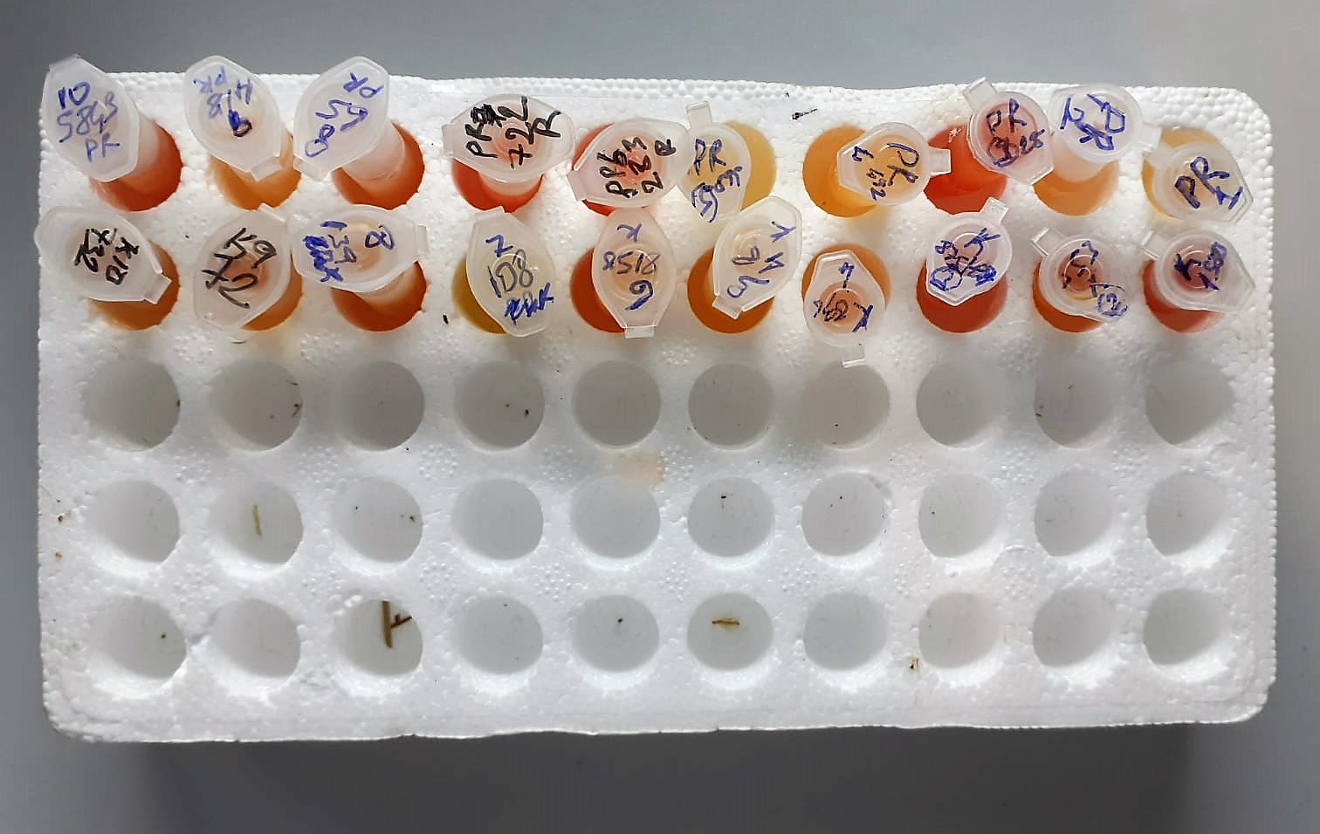
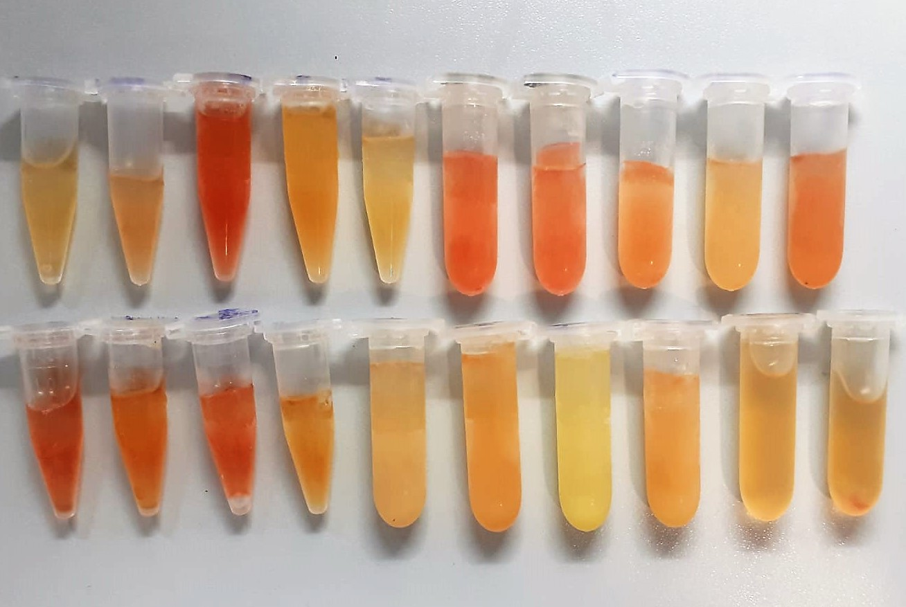
Numune Adı | CRP (mg/L) | CHOL (mg/dl) | TP (g/dl) | CK (U/l) | AST (U/L) | GLU (mg/dl) | TG (mg/dl) | HDL (mg/dl) | ALB (g/dl) | NOT
PR-1 | 0.21 | 54.4 | 5.22 | 138 | 86 | 45 | 3.8 | 37.8 | 3.72 |  | Kullanılan cihaz: Mindray marka BS300 model tam otomatik biyokimya cihazı
PR-2 | 0.28 | 71.3 | 5.47 | 157 | 61 | 59 | 6 | 52.5 | 3.65 |  | CRP: C-Reactive Proteın
PR-3 | 0.38 | 89.3 | 6.92 | 185 | 96 | 71 | 9.6 | 50 | 3.29 | yüksek hemolizli | HDL: HDL Cholesterol
PR-4 | 0.3 | 106.9 | 5.57 | 258 | 78 | 66 | 11.7 | 54.7 | 4.77 |  | AST: Aspartat Aminotransferaz
PR-5 | 0.28 | 56.9 | 4.31 | 147 | 124 | 59 | 7.1 | 42.7 | 0.65 |  | TP: Total Proteın
PR-6 | 0.4 | 68 | 6.31 | 260 | 85 | 76 | 7.6 | 49.3 | 4.21 | hemolizli | CHOL: Total Cholesterol
PR-7 | 0.28 | 66.4 | 5.22 | 195 | 109 | 75 | 8.3 | 51.7 | 4.46 | hemolizli | TG: Triglycerides
PR-8 | 0.34 | 93.9 | 6.15 | 511 | 77 | 53 | 8.3 | 65.2 | 3.91 | hemolizli | GLU: Glucose
PR-9 | 0.3 | 53.8 | 5.55 | 88 | 62 | 78 | 8.6 | 40.7 | 3.71 |  | CK: Creatinine Kinase
PR-10 | 0.24 | 77.9 | 5.57 | 216 | 133 | 61 | 8.1 | 49.4 | 4.12 | hemolizli | ALB: Albumın
K-1 | 0.25 | 147.7 | 6.16 | 329 | 182 | 57 | 10.1 | 77.4 | 3.85 | hemolizli
K-2 | 0.3 | 94.9 | 5.89 | 627 | 128 | 44 | 9.5 | 55.3 | 3.61 | hemolizli
K-3 | 0.35 | 80 | 5.29 | 628 | 187 | 63 | 13.2 | 52.8 | 2.94 | yüksek hemolizli
K-4 | 0.17 | 116.1 | 5.64 | 150 | 103 | 84 | 11.8 | 78.5 | 3.81
K-5 | 0.39 | 61 | 5.29 | 180 | 100 | 63 | 7.9 | 44.3 | 4.21
K-6 | 0.31 | 46.8 | 5.45 | 168 | 130 | 53 | 8.8 | 39.1 | 4.26
K-7 | 0.25 | 79.6 | 6.7 | 105 | 208 | 67 | 6.4 | 60 | 4.2
K-8 | 0.3 | 73.8 | 5.78 | 483 | 141 | 69 | 7.7 | 53.9 | 4.3
K-9 | 0.29 | 74.4 | 5.89 | 141 | 89 | 57 | 3.7 | 55.8 | 4.77
K-10 | 0.26 | 51.9 | 5.76 | 360 | 115 | 67 | 9.8 | 39.9 | 2.83

